Anleitung
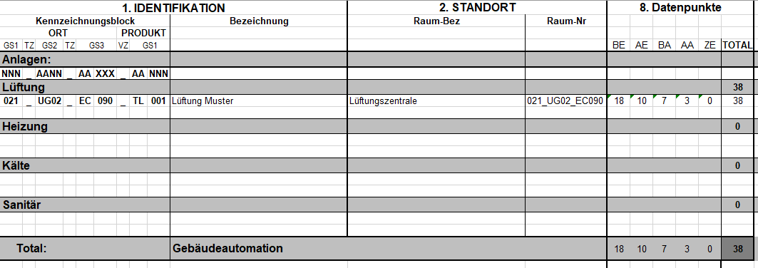
Anleitung zur R&I-Liste
Die R&I-Liste muss von allen involvierten Fachplanern ausgefüllt und aktuell gehalten werden.

1. R&I-Liste erstellen

Eine neue R&I-Liste wird durch kopieren des Tabellenblattes "Vorlage" erstellt.

Die Spalten 1-7 sind gemäss der folgenden Legende durch die aufgeführten Fachplaner auszufüllen:

Erster Schritt ist die Eingabe der Anlagebezeichnung gemäss Kennzeichnungssystem für Neubauten in Zeile 15: (Sinngemäss auch für die Automationsstation und die Schaltgeräte-Kombination)

Danach können durch Eingabe der Codes aus dem DP-Konzept (Bsp. Kabrm für Absperrklappe) die R&I-Komponenten ausgefüllt werden.
Dabei werden nach Eingabe des Codes und drücken der Enter-Taste der Identifikations-Name und die zusätzlichen Info's, sowie der Standort automatisch ausgefüllt. Der Funktionsort muss manuell ergänzt werden.
Die Identifikations-Infos (Name, Funktions-Ort und Zusätzliche Infos) können nach Bedarf überschrieben werden.

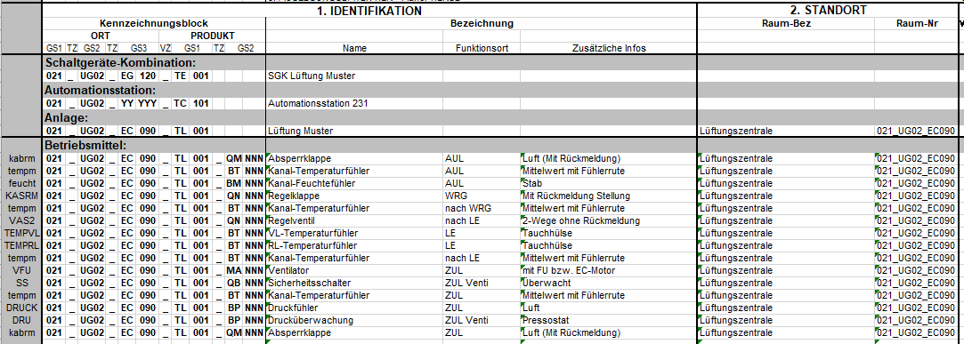

Bei verschiedenen Betriebsmittel-Standorten ist immer der Kennzeichnungsblock anzupassen, die entsprechende Raumbezeichnung und die Raum-Nr. sind dabei manuell anzupassen.

2. DP-Liste

In der DP-Liste künnen die verschiedenen Anlagen nach Bedarf zur besseren Übersichtlichkeit durch kopieren der Informationen aus den einzelnen Tabellenblättern zusammengefasst werden.

